关系图
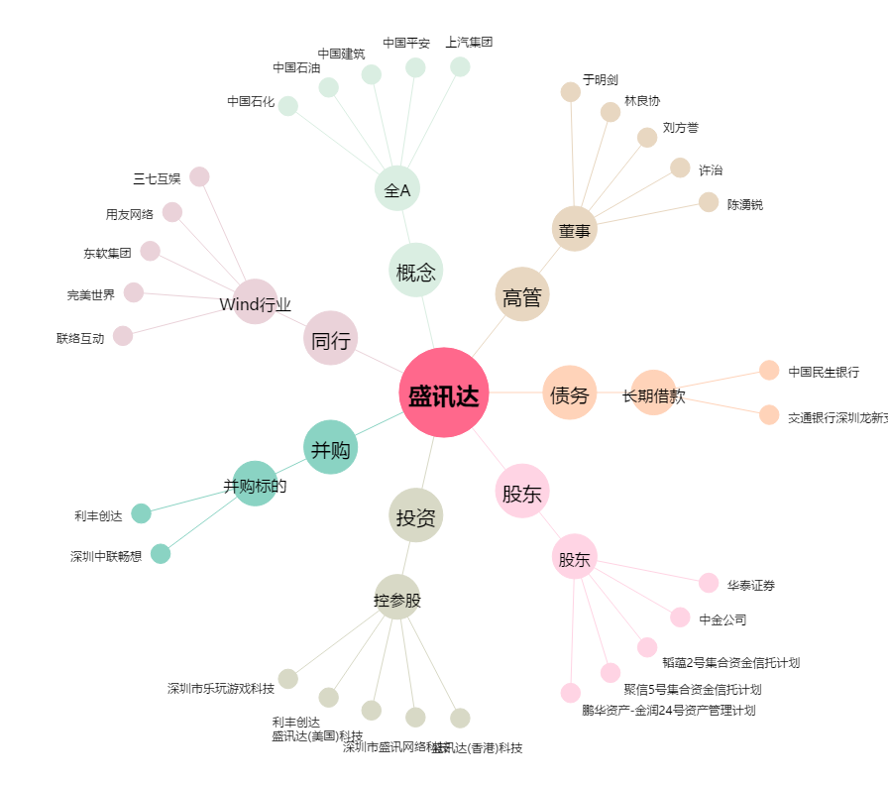
盛讯达[300518.SZ] - 关系概览图

